Sheet1
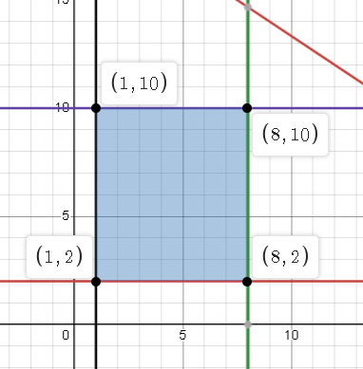
Ejemplo # 1: Actualmente se encuentra liderando un proyecto de innovación tecnológica enfocado a agilizar los procesos dentro de una importante empresa de consumo masivo y los principales recursos necesarios para el buen funcionamiento del mismo son unidades de hardware (H) y software (S). Se ha estudiado minuciosamente el impacto positivo de cada uno de estos elementos y se ha llegado a la conclusión que cada uno impacta de manera diferente en la agilidad de los procesos; H mejora la productividad en 5 puntos, mientras que S lo mejoran en 10 puntos. Se han presupuestado $400 y se conoce que cada H cuesta $20 y las unidades de S $30. Para arrancar el proyecto se necesitan como mínimo 1 unidad H y 2 unidades S; su proveedor le ha expresado que únicamente cuenta con 8 unidades de H y 10 de S. ¿Qué propuesta llevaría ante gerencia general para alcanzar la mayor mejora en productividad dentro de la compañía?
Estudio de caso n1

 |  | Analisis del problema

 |  | Objetivo | Maximizar Productividad |  |  | Variables de decision | Sea X el numero de harwares comprados

 |  |  |  |  |  |  | Sea Y el numero de Softwares comprado
 | datos
 | Variables | Costos | Minimo | Maximo | Mejora
 | X | 20 | 1 | 8 | 5
 | Y | 30 | 2 | 10 | 10
 | Total | 600

 |  | Funcion objetivo
 |  | Zmax = 5X + 10Y

 | Restricciones
 | Presupuesto |  | 20 X + 30 Y <= 600
 | Maximo de harware |  | X <= 8
 | Maximo de software |  | Y <=10
 | Minimos de hardwares |  | X >= 1
 | Minimo de softwares |  | Y >= 2

 |  | Solucion del problema
 |  | https://www.desmos.com/calculator/soycyvwejq

Vai
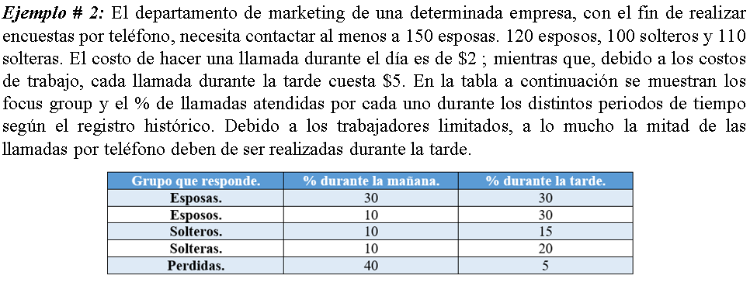

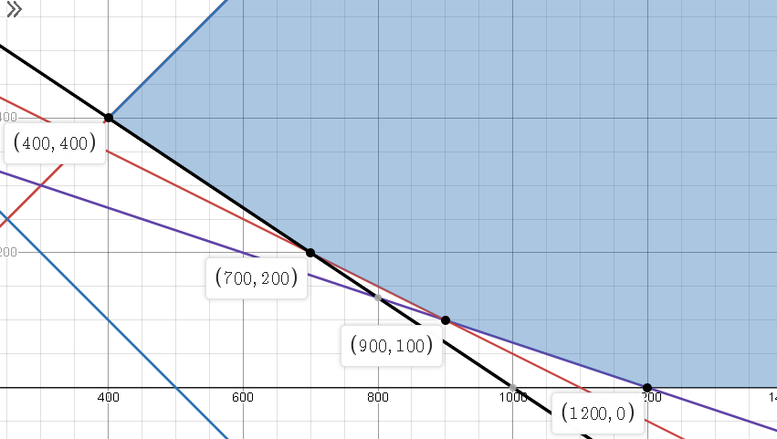
 |  |  |  |  | 540
 | Objetivo= | Minimizar costos

 | Variables de decision |  |  |  |  |  | Cos |  | Funcion objetivo
 | X | Maniana |  |  |  | 2X + 5Y < |  |  | Zmin = 2X + 5Y
 | Y | Tarde

 |  |  |  |  |  |  |  |  | Costos
 | Datos | Esposas | Esposos | Solteras | Solteros | Perdidas |  |  | Maniana | Tarde
 | X | 30 | 10 | 10 | 10 | 40 |  |  | 2 | 5
 | Y | 30 | 30 | 15 | 20 | 5
 |  | 150 | 120 | 110 | 100

 | Restricciones
Limite de llamadas |  | X >= Y
llamadas de los esposos |  | X >= Y |  |  |  |  |  | X | Y | total
llamadas de los esposas |  | 0.1x + 0.3y >= 120 |  |  |  |  |  | 400 | 400 | 2800
llamadas de los solteros |  | 0.1x + 0.15y >= 110 |  |  |  |  |  | 700 | 200 | 2400
llamadas de los solteras |  | 0.1x + 0.2y >= 100 |  |  |  |  |  | 900 | 100 | 2300
 |  |  |  |  |  |  |  | 1200 | 0 | 2400

 |  |  |  | Solucion
 |  |  |  | Para poder minimizar los costos $2300 se realizaran 900 llamadas por la maniana y 100 por la tarde
 |  |  |  | Saludos cordiales,

